Sheet1
 | 〇表紙・・・２０２３年バージョンへ変更
 | すこしデザインを変えてください


45
 | P002
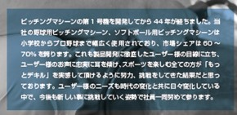

 | P004
(技術サービス料＋部品代＋交換工賃）

(技術サービス料＋部品代＋交換工賃）

「スピードガン・」→削除

 | P005に「一括納品・メンテナンススケジュール_2023年」を挿入
 | 以下1ページズレる

 | P006
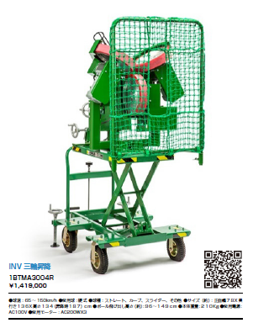

写真差し替え
1BTMA3012R.jpg

QRコード変更
1BTMA3012R

●サイズ（約）：正面幅78x奥行119x高さ128(昇降時181)cm
●本体重量：２０３Ｋｇ
その他はそのまま

1B-T-MA-3-012-R
\1,630,530(本体価格\1,482,300)

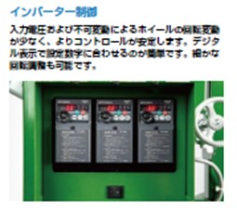

写真差し替え
1BTMA3012R_2.jpg

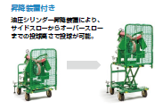

写真差し替え
1BTMA3012R_3.jpg
写真差し替え
1BTMA3012R_4.jpg

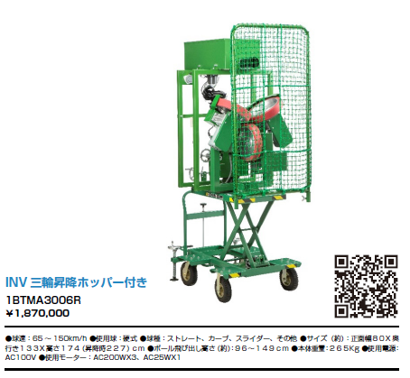
写真差し替え
1BTMA3006R.jpg

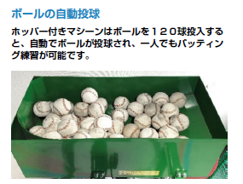

1B-T-MA-3-006-R
\2,161,610(本体価格\1,965,100)
写真差し替え
1BTMA3006R_2.jpg

 | P007
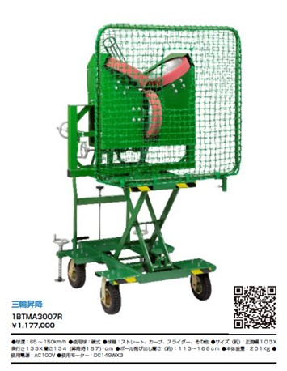

写真差し替え
1BTMA3013R.jpg

QRコード変更
1BTMA3013R

●サイズ（約）：正面幅95x奥行119x高さ130(昇降時183)cm
●本体重量：194Ｋｇ
その他はそのまま

1B-T-MA-3-013-R
\1,342,660(本体価格\1,220,600)

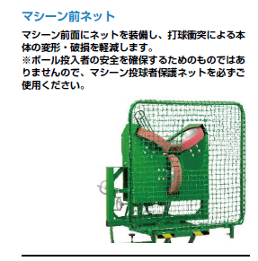
トル

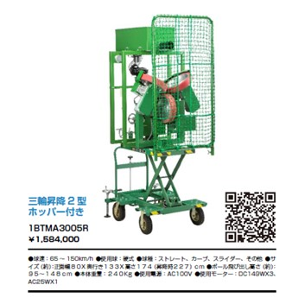
写真差し替え
1BTMA3005R.jpg

1B-T-MA-3-005-R
\1,798,060(本体価格\1,634,600)

写真差し替え
1BTMA3011R.jpg

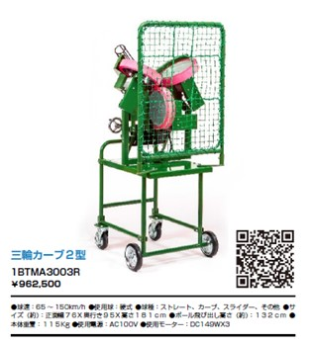

QRコード変更
1BTMA3011R

●サイズ（約）：正面幅76x奥行88x高さ167cm
●本体重量：108Ｋｇ
その他はそのまま

1B-T-MA-3-011-R
\1,096,480(本体価格\996,800)

写真差し替え
1BTMA3001R.jpg
 | P008
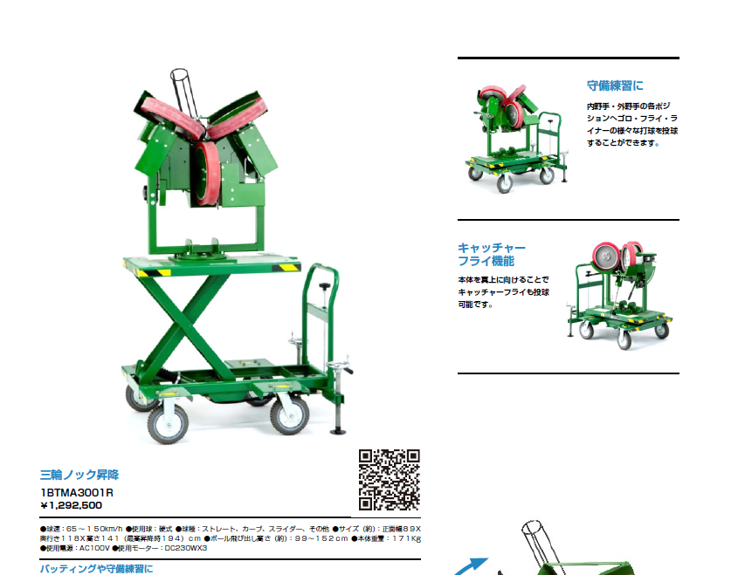

写真差し替え
1BTMA3001R_2.jpg

写真差し替え
1BTMA3001R_3.jpg

1B-T-MA-3-001-R
\1,472,130(本体価格\1,338,300)
写真差し替え
1BTMA3008R_2.jpg

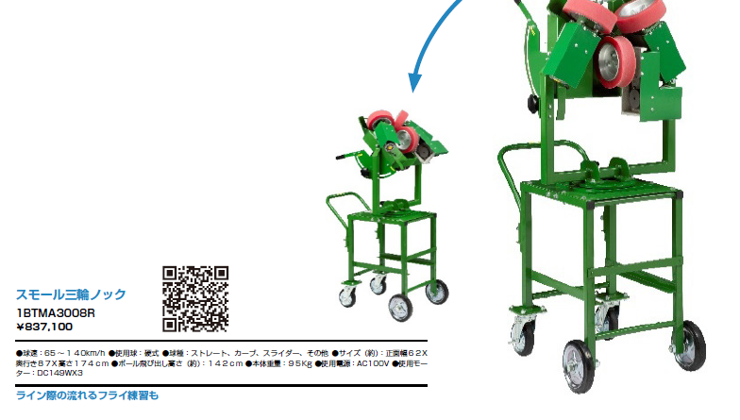

写真差し替え
1BTMA3008R.jpg

1B-T-MA-3-008-R
\957,220(本体価格\870,200)

写真差し替え
1BTMA3002R.jpg
 | P009
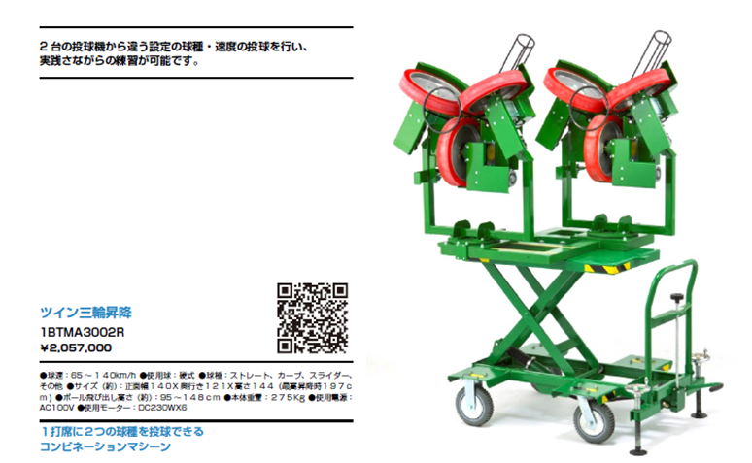

1B-T-MA-3-002-R
\2,168,760(本体価格\1,971,600)

③マシーン投球者保護ネットキャスター付き

①防球ダブルネット

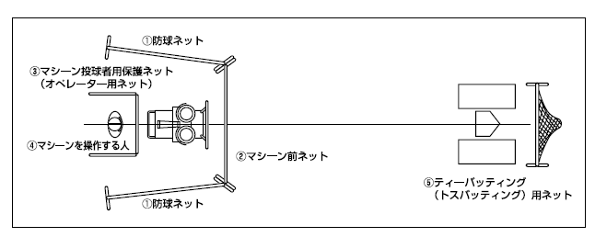

⑤トスダブルネット

②マシーン前ダブルネット

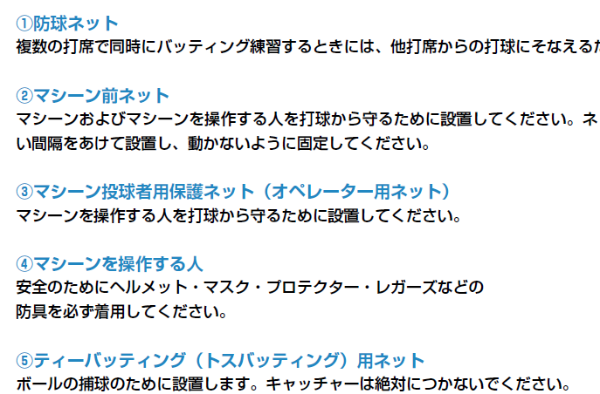
①防球ダブルネット

②マシーンダブルネット

③マシーン投球者保護ネットキャスター付き

⑤トスダブルネット

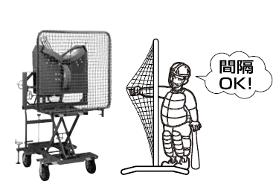

写真差し替え
1BTMA3013R.jpg

 | P010

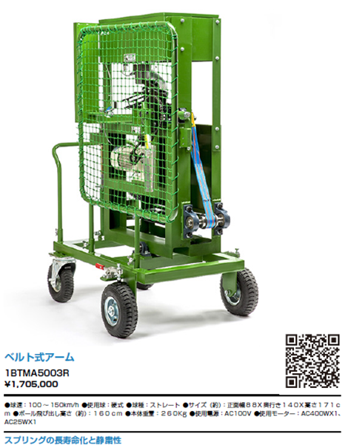

写真差し替え
1BTMA5003R.jpg

1B-T-MA-5-003-R
\1,775,950(本体価格\1,614,500)

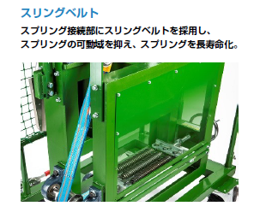
写真差し替え
1BTMA5003R_2.jpg

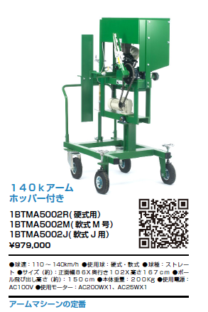

写真差し替え
1BTMA5003R.jpg

1B-T-MA-5-002-R(硬式用)
1B-T-MA-5-002-M(軟式Ｍ号)
1B-T-MA-5-002-J(軟式Ｊ号)
\1,052,700(本体価格\957,000)

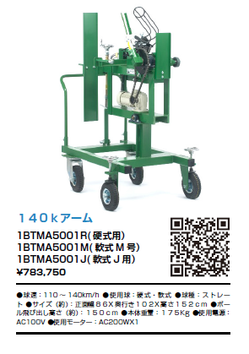
写真差し替え
1BTMA5001R.jpg

1B-T-MA-5-001-R(硬式用)
1B-T-MA-5-001-M(軟式Ｍ号)
1B-T-MA-5-001-J(軟式Ｊ号)
\842,820(本体価格\766,200)

 | P011
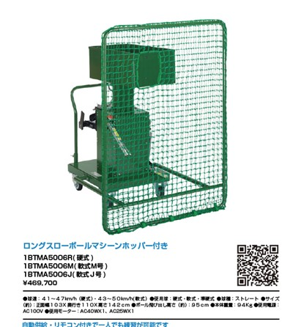

写真差し替え
1BTMA5008R.jpg

●サイズ（約）：正面幅103x奥行113x高さ118cm
●本体重量：92Ｋｇ
その他はそのまま

1B-T-MA-5-008-R(硬式） 1B-T-MA-5-008-M(軟式Ｍ号） 1B-T-MA-5-008-J(軟式Ｊ号） \561,000(本体価格\510,000)

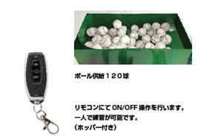

写真差し替え
1BTMA5008R_2.jpg

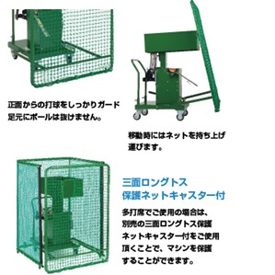
写真差し替え
1BTMA5008R_3.jpg

写真差し替え
1BTMA5008R_4.jpg

1B-T-MA-5-007-R(硬式） 1B-T-MA-5-007-M(軟式Ｍ号） 1B-T-MA-5-007-J(軟式Ｊ号） \455,510(本体価格\414,100)

●サイズ（約）：正面幅103x奥行113x高さ142cm
●本体重量：68Ｋｇ
その他はそのまま

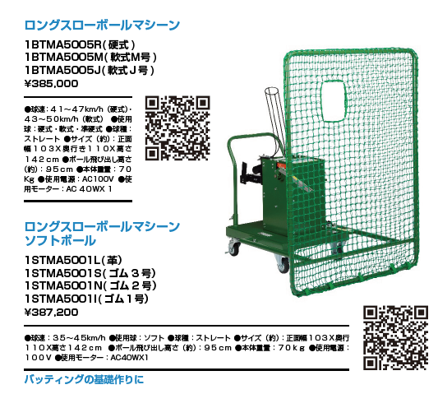

●サイズ（約）：正面幅103x奥行113x高さ142cm
●本体重量：68Ｋｇ
その他はそのまま

1S-T-MA-5-002-L(革） 1S-T-MA-5-002-S(ゴム3号） 1S-T-MA-5-002-N(ゴム2号） 1S-T-MA-5-002-I(ゴム1号） \441,210(本体価格\401,100)

写真差し替え
1BTMA5007R_2.jpg
写真差し替え
1BTMA5007R_3.jpg

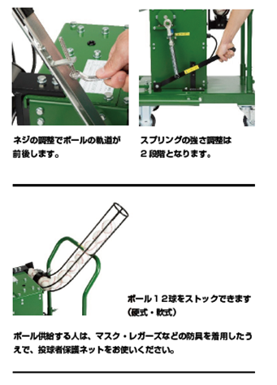

写真差し替え
1BTMA5007R_4.jpg

 | P012

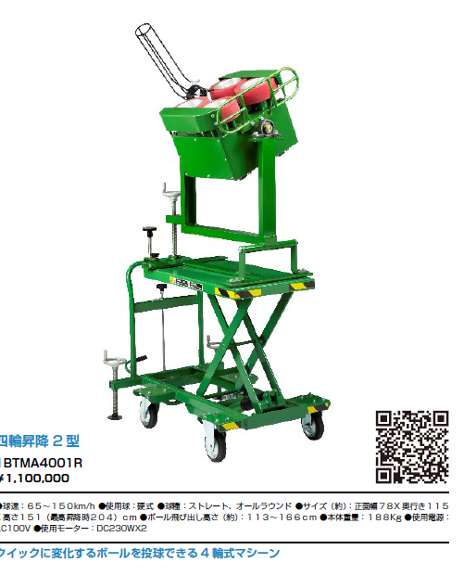

写真差し替え
1BTMA4001R.jpg

1B-T-MA-4-001-R
\1,253,890(本体価格\1,139,900)

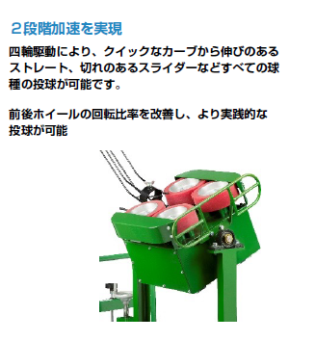

写真差し替え
1BTMA4001R_2.jpg

写真差し替え
1BTMA2010R.jpg

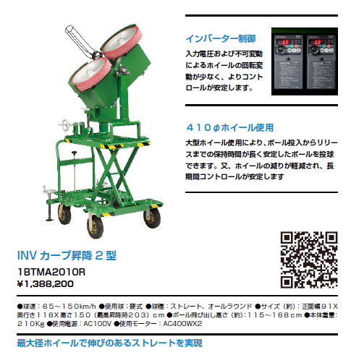
写真差し替え
1BTMA2010R_2.jpg

1B-T-MA-2-010-R
\1,537,470(本体価格\1,397,700)

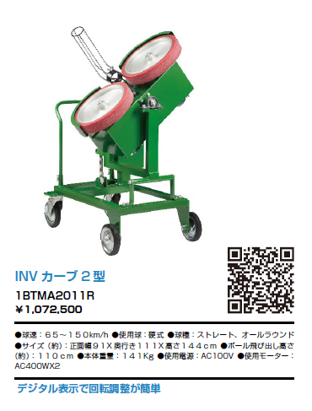
写真差し替え
1BTMA2010R.jpg

1B-T-MA-2-011-R
\1,242,010(本体価格\1,129,100)

 | P013

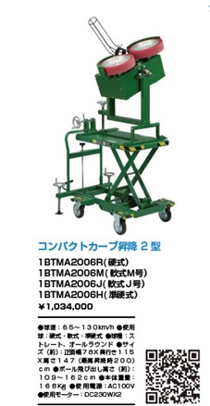
写真差し替え
1BTMA2006R.jpg

1B-T-MA-2-006-R(硬式)
\1,124,750(本体価格\1,022,500) 1B-T-MA-2-006-M(軟式Ｍ号） 1B-T-MA-2-006-J(軟式Ｊ号） 1B-T-MA-2-006-H(準硬式)
\1,079,430(本体価格\981,300)

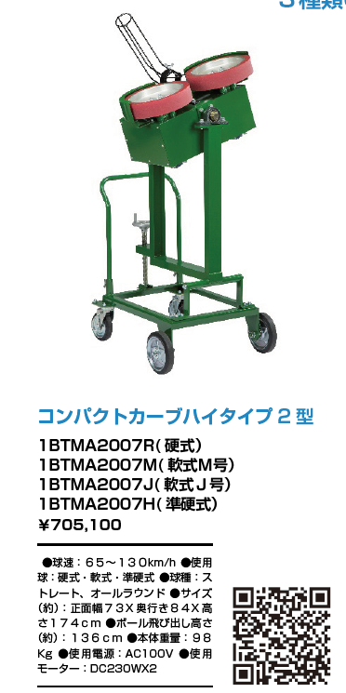
写真差し替え
1BTMA2007R.jpg

1B-T-MA-2-007-R(硬式)
\805,530(本体価格\732,300) 1B-T-M-A-2-007-M(軟式Ｍ号） 1B-T-MA-2-007-J(軟式Ｊ号） 1B-T-MA-2-007-H(準硬式)
\761,090(本体価格\691,900)

写真差し替え
1BTMA2008R.jpg

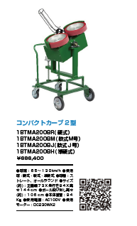

1B-T-MA-2-008-R(硬式)
\772,090(本体価格\701,900) 1B-T-MA-2-008-M(軟式Ｍ号） 1B-T-MA-2-008-J(軟式Ｊ号） 1B-T-MA-2-008-H(準硬式)
\743,490(本体価格\675,900)

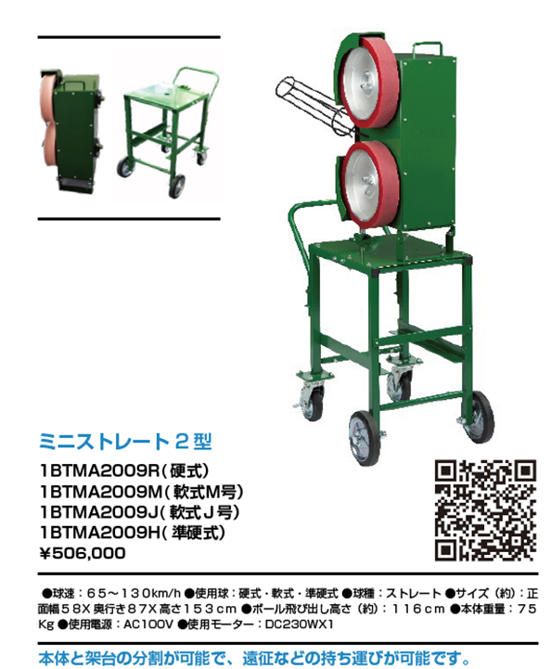
写真差し替え
1BTMA2009R.jpg

1B-T-MA-2-009-R(硬式)
\676,070(本体価格\523,700) 1B-T-MA-2-009-M(軟式Ｍ号） 1B-T-MA-2-009-J(軟式Ｊ号） 1B-T-MA-2-009-H(準硬式)
\542,520(本体価格\493,200)

写真差し替え
1BTMA2001R.jpg
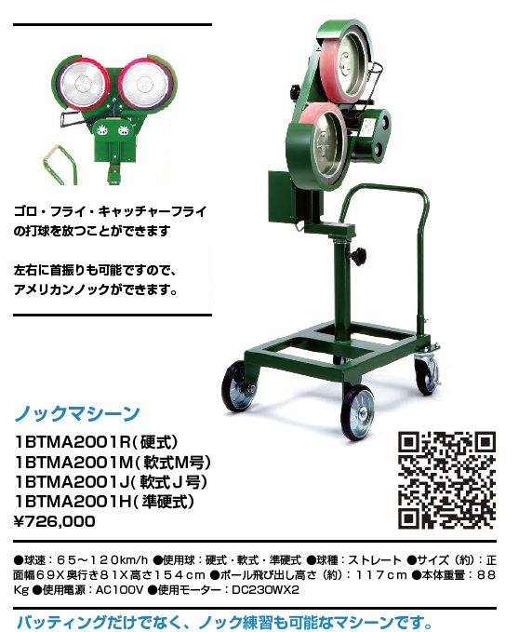

1B-T-M-A-2-001-R(硬式)
\800,690(本体価格\727,900) 1B-T-MA-2-001-M(軟式Ｍ号） 1B-T-MA-2-001-J(軟式Ｊ号） 1B-T-MA-2-001-H(準硬式)
\791,230(本体価格\719,300)

写真差し替え
1BTMA2003R.jpg
 | P014
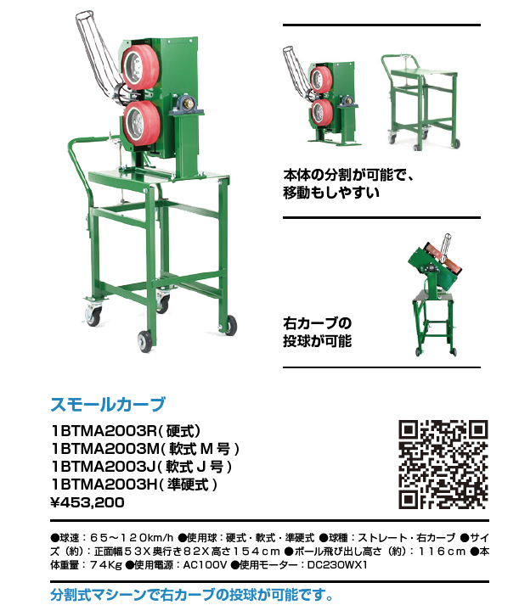

1B-T-MA-2-003-R(硬式)
\52,180(本体価格\473,800) 1B-T-MA-2-003-M(軟式Ｍ号） 1B-T-MA-2-003-J(軟式Ｊ号） 1B-T-MA-2-003-H(準硬式)
\499,290(本体価格\453,900)

写真差し替え
1BTMA2005M.jpg
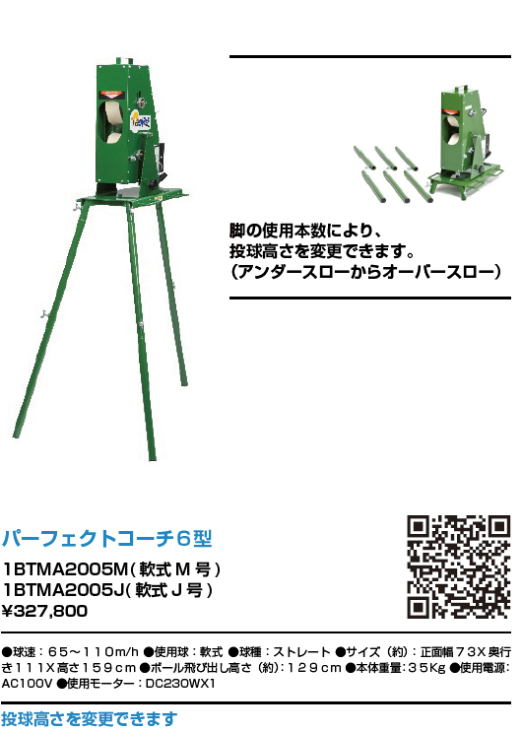

1B-T-MA-2-005-M(軟式Ｍ号） 1B-T-MA-2-005-J(軟式Ｊ号） \385,000(本体価格\350,000)

写真差し替え
1BTMA2012M.jpg
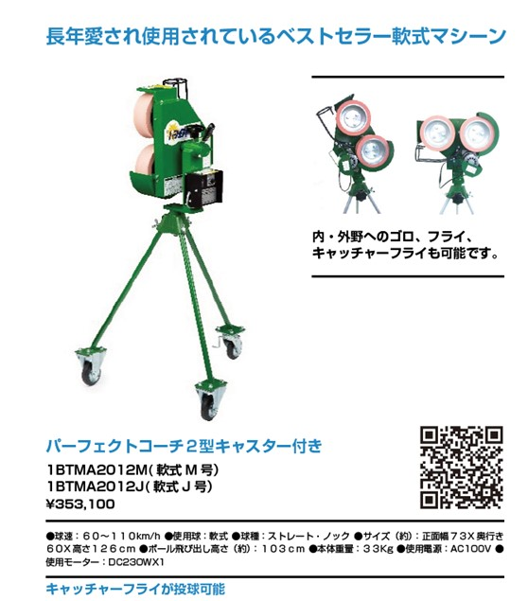

1B-T-MA-2-012-M(軟式Ｍ号） 1B-T-MA-2-012-J(軟式Ｊ号） \402,600(本体価格\336,000)

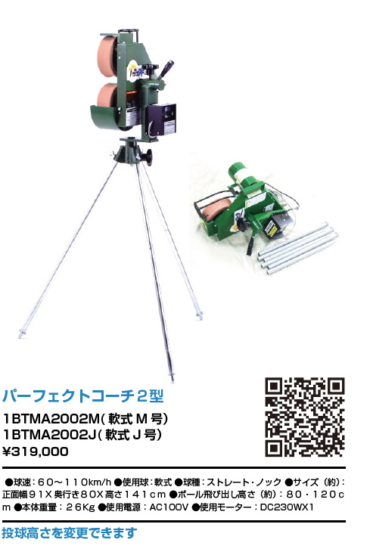

写真差し替え
1BTMA2012M.jpg

1B-T-MA-2-002-M(軟式Ｍ号） 1B-T-MA-2002-J(軟式Ｊ号） \371,580(本体価格\337,800)

 | P015
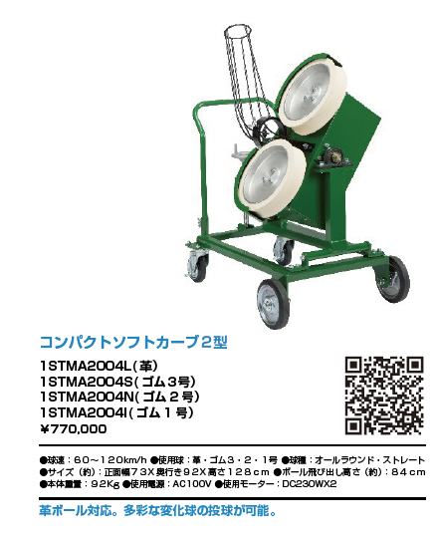
写真差し替え
1STMA2004L.jpg

1S-T-MA-2-004-L(革） 1S-T-MA-2-004-S(ゴム3号） 1S-T-MA-2-004-N(ゴム2号) 1S-T-MA-2-004-I(ゴム１号) \827,970(本体価格\752,700)

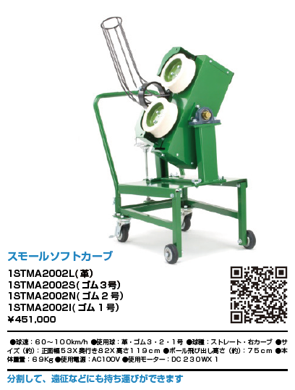

写真差し替え
1STMA2002L.jpg

1S-T-MA-2-002-L(革） 1S-T-MA-2-002-S(ゴム3号） 1S-T-MA-2-002-N(ゴム2号) 1S-T-MA-2-002-I(ゴム１号) \511,610(本体価格\465,100)

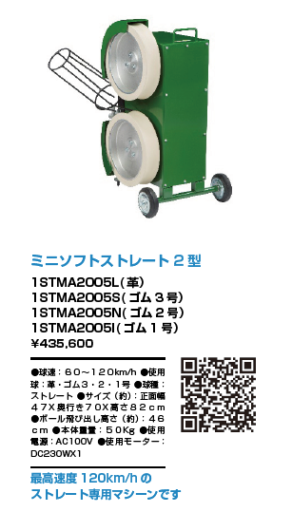
写真差し替え
1STMA2005L.jpg

1S-T-MA-2-005-L(革） 1S-T-MA-2-005-S(ゴム3号） 1S-T-MA-2-005-N(ゴム2号) 1S-T-MA-2-005-I(ゴム１号) \473,330(本体価格\430,300)

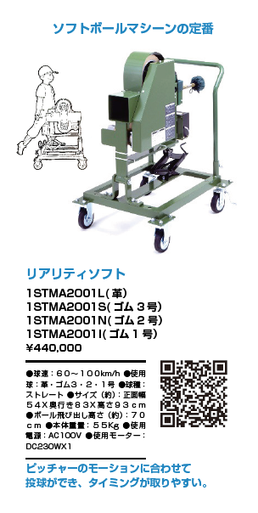

写真差し替え
1STMA2001L.jpg

1S-T-MA-2-001-L(革） 1S-T-MA-2-001-S(ゴム3号） 1S-T-MA-2-001-N(ゴム2号) 1S-T-MA-2-001-I(ゴム１号) \473,330(本体価格\430,300)

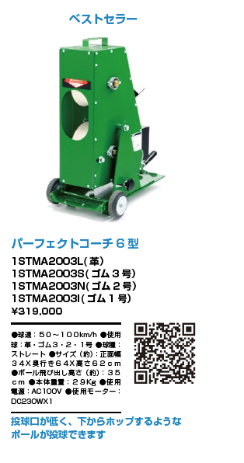

写真差し替え
1STMA2003L.jpg

1S-T-MA-2-003-L(革） 1S-T-MA-2-003-S(ゴム3号） 1S-T-MA-2-003-N(ゴム2号) 1S-T-MA-2-003-I(ゴム１号) \359,040(本体価格\326,400)

写真差し替え
1STMA9001R.jpg

 | P016
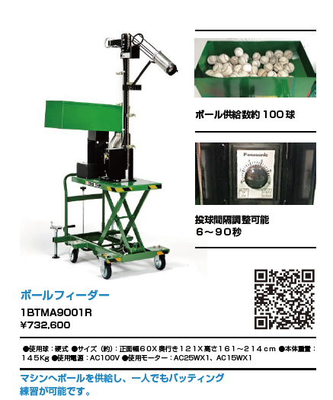

写真差し替え
1STMA9001R_2.jpg

1B-T-MA-9-001-R
\849,310(本体価格\772,100)

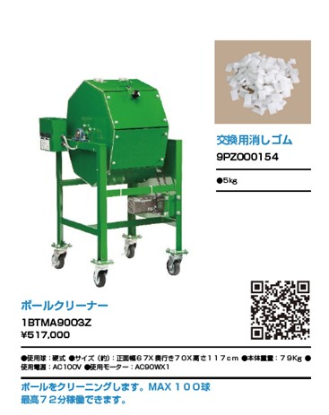
写真差し替え
1STMA9003R.jpg

1B-T-MA-9-003-Z
\600,820(本体価格\546,200)

写真差し替え
9ZTOT0001Z.jpg
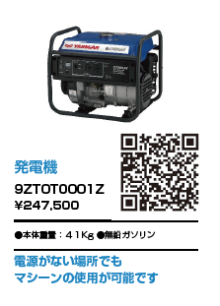

9Z-T-OT-0-001-Z
\271,700(本体価格\247,000)

写真差し替え
9PZOT0006Z.jpg

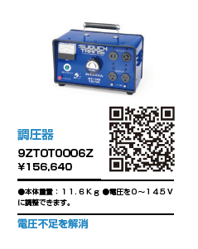

9Z-T-OT-0-006-Z
\165,000(本体価格\150,000)

写真差し替え
9ZTOT0003Z.jpg

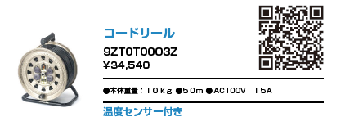

9P-Z-OT-0-003-Z
\47,520(本体価格\43,200)

写真差し替え
9ZTOT0002Z.jpg
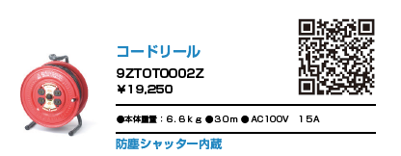

9P-Z-OT-0-002-Z
\27,280(本体価格\24,800)

9Z-T-OT-0-005-Z
\48,400(本体価格\44,000)

9Z-T-OT-0-005-Z
\37,400(本体価格\34,000)

写真差し替え
9PZ0000001.jpg 9PZ0000002.jpg 9PZ0000003.jpg
 | P017

①9P-Z-0000001\128,260(本体価格\116,600) ②9P-Z-0000002 \84,040(本体価格\76,400) ③9P-Z-0000003\62,700(本体価格\57,000)

写真差し替え
9PZ0000010.jpg 9PZ0000009.jpg 9PZ0000011.jpg 9PZ0000012.jpg

④9P-Z-0000010\84,040(本体価格\76,400) ⑤9P-Z-0000009 \84,040(本体価格\76,400) ⑥9P-Z-0000011\62,700(本体価格\57,000) ⑦9P-Z-0000011\62,700(本体価格\57,000)

写真差し替え
9PZ0000010.jpg 9PZ0000009.jpg 9PZ0000011.jpg 9PZ0000012.jpg

⑧9P-Z-0000004\72,600(本体価格\66,000) ⑨9P-Z-0000013 \79,200(本体価格\72,000) ⑩9P-Z-0000005\55,000(本体価格\50,000) ●サイズ：１９０Φ ●ゴム ⑪9P-Z-0000011\59,180(本体価格\53,800) ●サイズ：１８６Φ ●ゴム

写真差し替え
9PZ0000016.jpg 9PZ0000015.jpg 9PZ0000084.jpg
 | P018

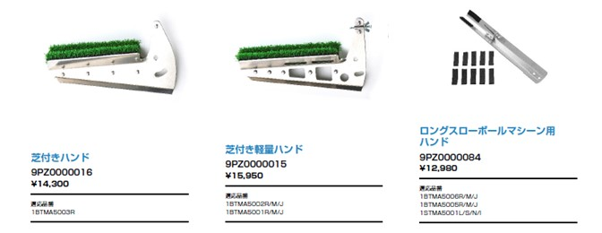

9P-Z-000016
\16,500(本体価格\15,000)
9P-Z-000015
\18,370(本体価格\16,700)
9P-Z-000084
\16,500(本体価格\15,000)

写真差し替え
9PZ0000051.jpg 9PZ0000024.jpg 9PZ0000053.jpg



9P-Z-000051
\9,680(本体価格\8,800)
9P-Z-000024
\14,960(本体価格\13,600)
9P-Z-000053
\6,600(本体価格\6,000)

 | P019
写真差し替え
BSTBT0004Z.jpg


写真差し替え
BSTBT0004Z_2.jpg
BSTBT0004Z_3.jpg

BS-T-BT-0-004-Z
\24,420(本体価格\22,200)

写真差し替え
BSTBT0002Z.jpg

写真差し替え
BSTBT0002Z_2.jpg
BSTBT0002Z_3.jpg


BS-T-BT-0-002-Z
\11,660(本体価格\10,600)

写真差し替え
BSTBT0003Z.jpg



BS-T-BT-0-003-Z
\29,150(本体価格\26,500)

写真差し替え
BSTBT0001Z.jpg


写真差し替え
BSTBT0001Z_2.jpg
BSTBT0001Z_3.jpg

BS-T-BT-0-001-Z
\11,440(本体価格\10,400)

9P-Z-0000029
\5,280(本体価格\4,800)

写真差し替え
9PZ0000029.jpg

9P-Z-0000030
\4,180(本体価格\3,800)

写真差し替え
9PZ0000030.jpg

写真差し替え
BSTNT1006Z.jpg
 | P020
写真差し替え
BSTNT1007Z.jpg



BS-T-NT-1-007-Z
\67,100(本体価格\61,000)
BS-T-NT-1-002-Z
\82,610(本体価格\75,100)
BS-T-NT-1-006-Z
\66,990(本体価格\60,900)

写真差し替え
BSTNT1001Z.jpg
写真差し替え
BSTNT1003Z.jpg



BS-T-NT-1-001-Z
\123,750(本体価格\112,500)
BS-T-NT-1-003-Z
\90,970(本体価格\82,700)

写真差し替え
BSTNT1005Z.jpg
写真差し替え
BSTNT1004Z.jpg



BS-T-NT-1-005-Z
\57,090(本体価格\51,900)
BS-T-NT-1-004-Z
\41,140(本体価格\37,400)

写真差し替え
BSTNT6003Z.jpg
写真差し替え
BSTNT6003Z.jpg



BS-T-NT-6-003-Z
\54,450(本体価格\49,500)
BS-T-NT-6-004-Z
\73,700(本体価格\67,000)

写真差し替え
BSTNT6001Z.jpg
写真差し替え
BSTNT6002Z.jpg



BS-T-NT-6-001-Z
\100,100(本体価格\91,000)
BS-T-NT-6-002-Z
\119,570(本体価格\108,700)

写真差し替え
BSTNT6008Z.jpg
写真差し替え
BSTNT6007Z.jpg



BS-T-NT-6-008-Z
\72,600(本体価格\66,000)
BS-T-NT-6-007-Z
\29,150(本体価格\26,500)

BS-T-NT-6-005-Z
\28,930(本体価格\26,300)

写真差し替え
BSTNT3002Z.jpg
写真差し替え
BSTNT3004Z.jpg

 | P022



BS-T-NT-3-002-Z
\58,970(本体価格\66,700)
BS-T-NT-3-004-Z
\76,340(本体価格\69,400)

写真差し替え
BSTNT3003Z.jpg
写真差し替え
BSTNT3006Z.jpg



BS-T-NT-3-003-Z
\109,340(本体価格\99,400)
BS-T-NT-3-006-Z
\73,370(本体価格\66,700)

写真差し替え
BSTNT3005Z_2.jpg
写真差し替え
BSTNT3005Z.jpg
写真差し替え
BSTNT3007Z.jpg



BS-T-NT-3-005-Z
\159,830(本体価格\145,300)
BS-T-NT-3-007-Z
\47,300(本体価格\43,000)

写真差し替え
BSTNT2001Z.jpg
写真差し替え
BSTNT6009Z.jpg
写真差し替え
BSTNT6009Z_2.jpg



写真差し替え
BSTNT6009Z_3.jpg

BS-T-NT-2-001-Z
\71,500(本体価格\65,000)
BS-T-NT-2-003-Z
\81,620(本体価格\74,200)
BS-T-NT-6-009-Z
\76,120(本体価格\69,200)

写真差し替え
BSTNT6012Z_2.jpg
写真差し替え
BSTNT6012Z.jpg
写真差し替え
BSTNT6006Z.jpg



BS-T-NT-6-012-Z
\57,090(本体価格\51,900)
BS-T-NT-6-006-Z
\61,490(本体価格\55,900)

写真差し替え
BSTNT9002Z.jpg BSTNT9001Z.jpg BSTNT9003Z.jpg

BS-T-NT-9-002-Z
\3,080(本体価格\2,800)
BS-T-NT-9-001-Z
\2,640(本体価格\2,400)
BS-T-NT-9-003-Z
\4,290(本体価格\3,900)

 | P024



BS-T-NT-4-001-Z
\31,240(本体価格\28,400)
BS-T-NT-4-002-Z
\34,980(本体価格\31,800)





 | P025










 | P026











 | 新規に変更

 | P027




















 |  |  | 新規商品

 |  | ※バットは付属しておりません。

 | P029





 | P030






P031





P032・033を1ページに





P24に2ページ追加

溶接タイプネット

P037
トレーニング用品

